システム構成
システム構成

Client
Web Browser

Front End
Nginx Vue3 Element UI

Back End
Framework Sprintboot
Components
Spring Security, Element-Plus, E-charts
Source-Map, Papaparse

Persistent Layer
My Batis

MySQL

開発技術とツール

 | 分類 | 開発用環境一覧 | バージョン | 備考
 | フロントエンド | node.js | 2 | -
 |  | Vue | 17 | -
 | バックエンド | Java | 2.1.4 | -
 |  | Spring Boot | 3.5.6 | -
 |  | MyBatis | 4 | -
 |  | Maven | 8 | -
 |  | MySQL | 7.2 | -
 |  | Redis | - | -
 | サーバOS | Debian(Linux) | 12 | -

機能別_ログイン処理
処理機能名：ログイン

画面イメージ：

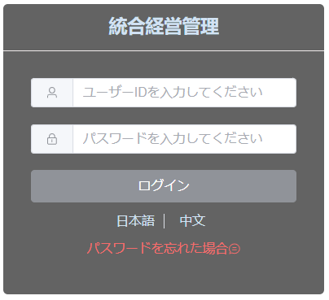

 | 機能ID：M10101
 | 初期表示：「言語切替」、「ユーザID」テキストボックス、「パスワード」テキストボックス、「ログイン」ボタン、「パスワードを忘れた場合」リンク
 | 機能説明：システム管理者はIDとパスワードを入力して、システム管理画面にログインする
 | 入力項目：ユーザID、パスワード
 | パラメータを渡してAPIを呼び出し

 | イベント一覧 | パラメータ | 遷移先
 | 「言語切替」ボタン | 言語 | APIを呼び出してシステムの表示言語を設定する、デフォルトは日本語で表示される
 | 「ログイン」ボタン | ユーザID、パスワード | システム管理ホームページ画面
 | 「パスワードが忘れた場合」リンク | ユーザID | APIを呼び出してパスワードリセットを行う

 | 正常パターン：ユーザIDとパスワードを入力して、ホームページ画面が表示される
 | 異常パターン：ユーザIDやパスワードの入力に誤りがあった場合、エラーメッセージが表示される

 | 機能ID：M20101
 | 初期表示：「言語切替」、「ユーザID」テキストボックス、「パスワード」テキストボックス、「ログイン」ボタン、「パスワードを忘れた場合」リンク
 | 機能説明：店舗管理者はIDとパスワードを入力して、店舗の運用管理画面にログインする
 | 入力項目：ユーザID、パスワード
 | パラメータを渡してAPIを呼び出し

 | イベント一覧 | パラメータ | 遷移先
 | 「言語切替」ボタン | 言語 | APIを呼び出してシステムの表示言語を設定する、デフォルトは日本語で表示される
 | 「ログイン」ボタン | ユーザID、パスワード | 店舗運営管理ホームページ画面
 | 「パスワードが忘れた場合」リンク | ユーザID | APIを呼び出してパスワードリセットを行う

 | 正常パターン：ユーザIDとパスワードを入力して、ホームページ画面が表示される
 | 異常パターン：ユーザIDやパスワードの入力に誤りがあった場合、エラーメッセージが表示される

機能別_ホーム
処理機能名：ホーム

画面イメージ：

店舗の種類別分布状況
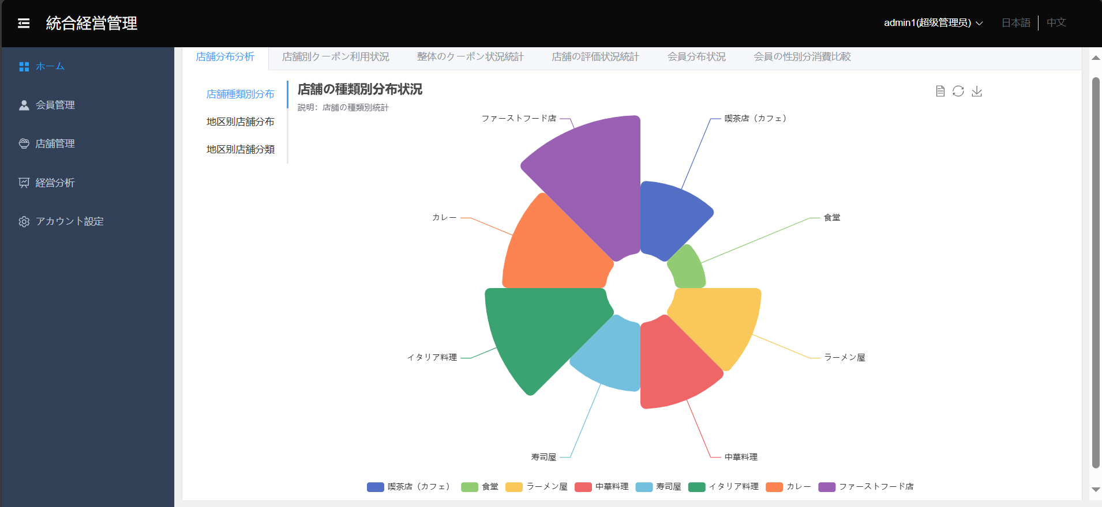

東京都地方別店舗分布状況

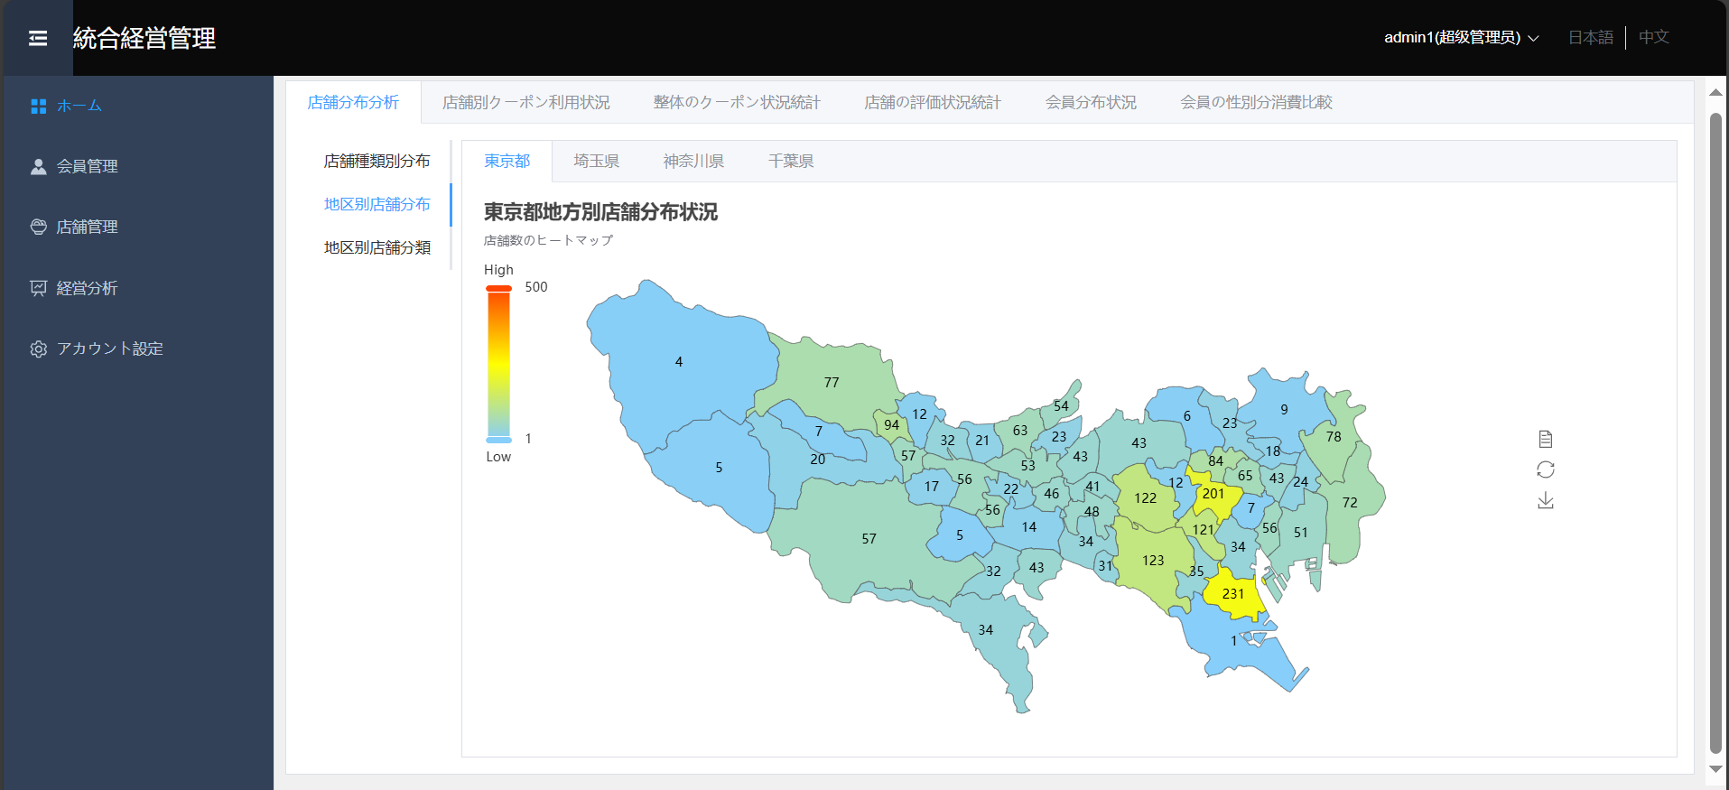

埼玉県地方別店舗分布状況
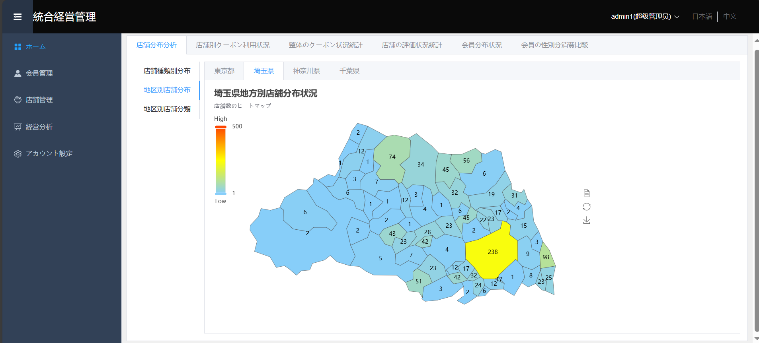

神奈川県地方別店舗分布状況
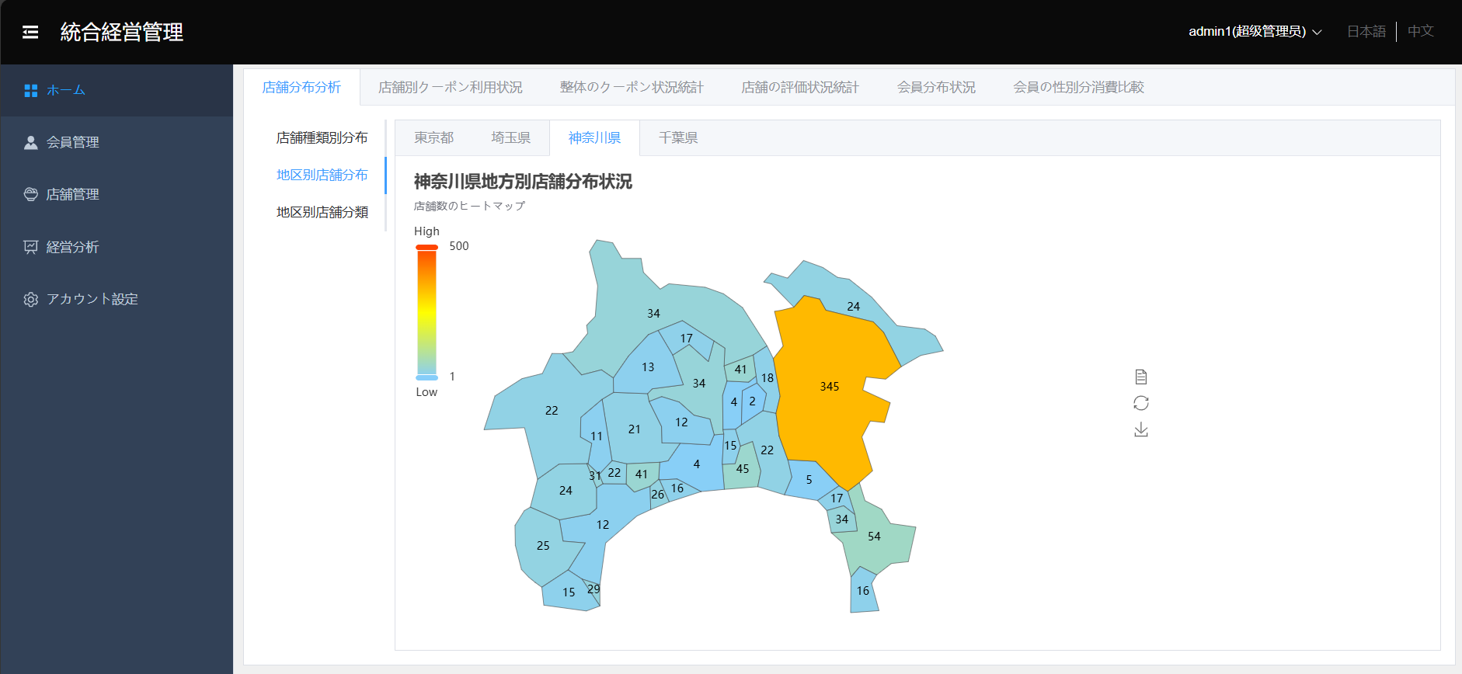

千葉県地方別店舗分布状況
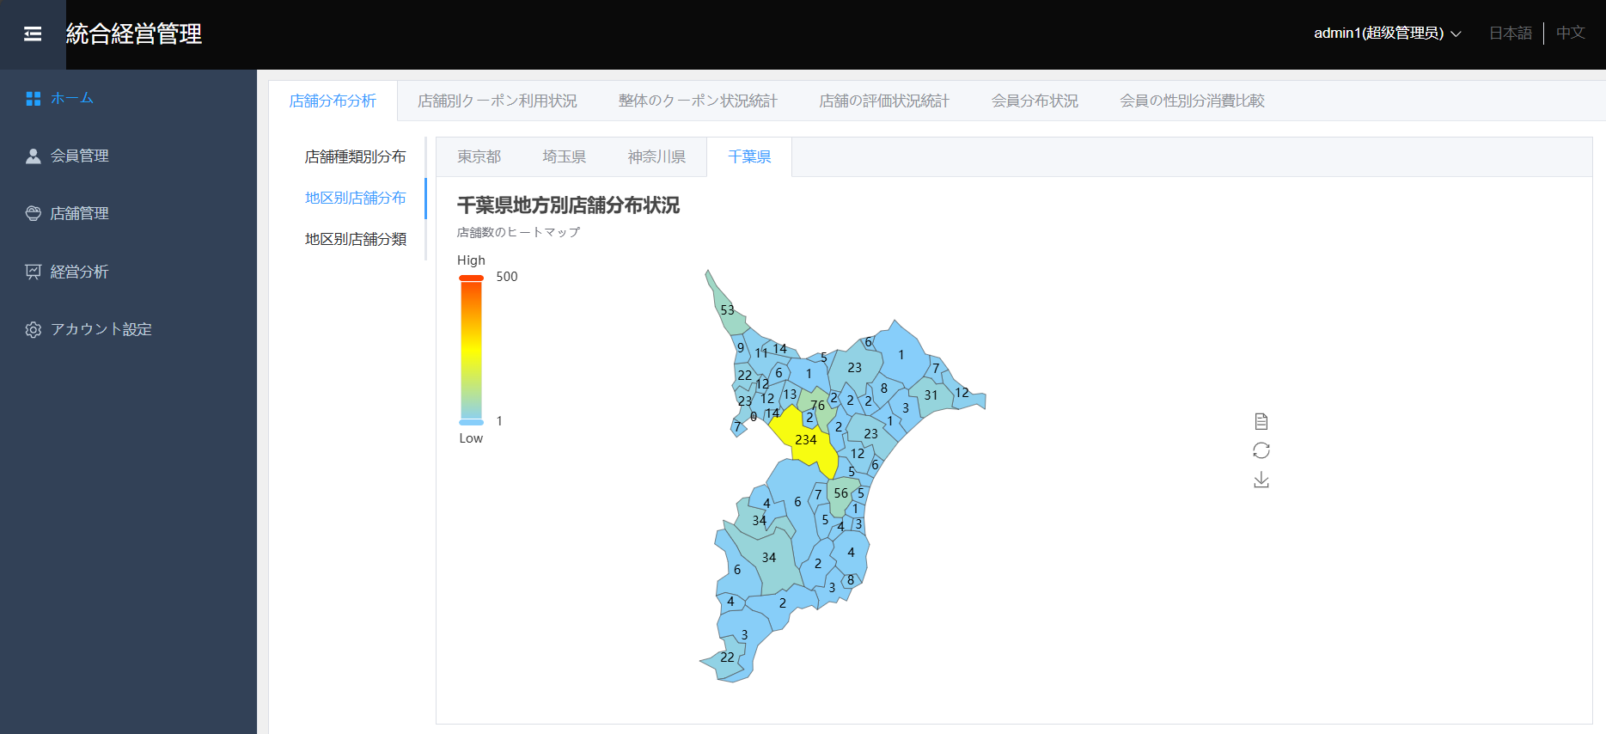

各店舗受領済クーポン利用状況
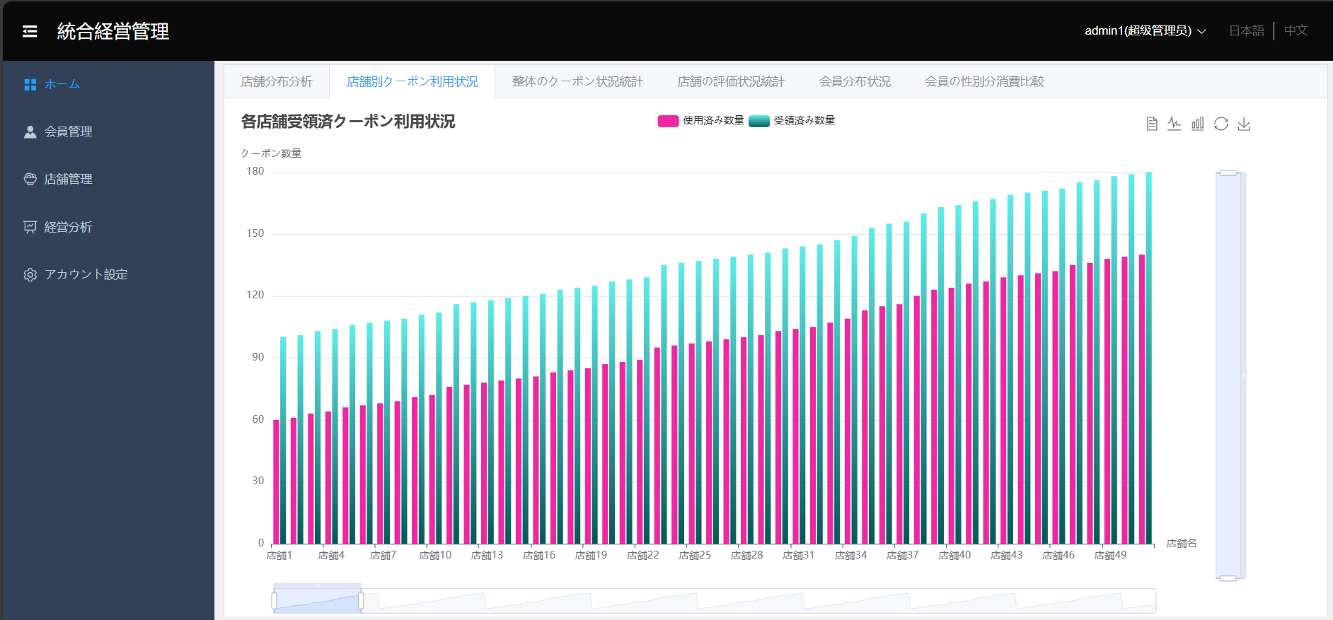

店舗の評価状況統計
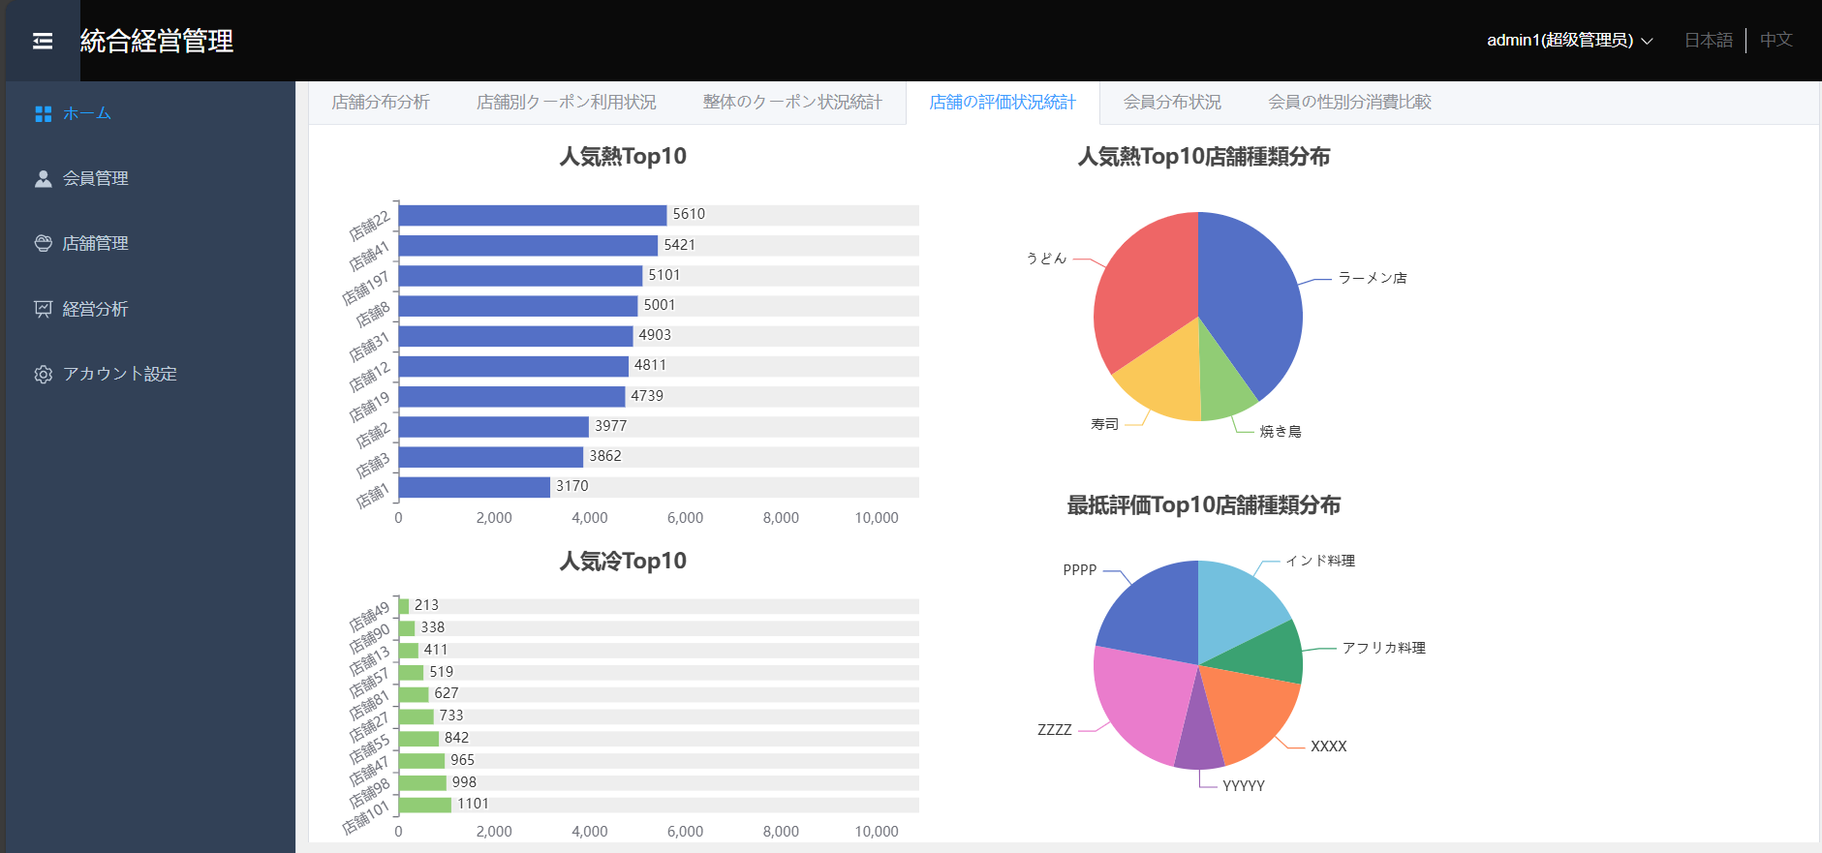

会員分布状況
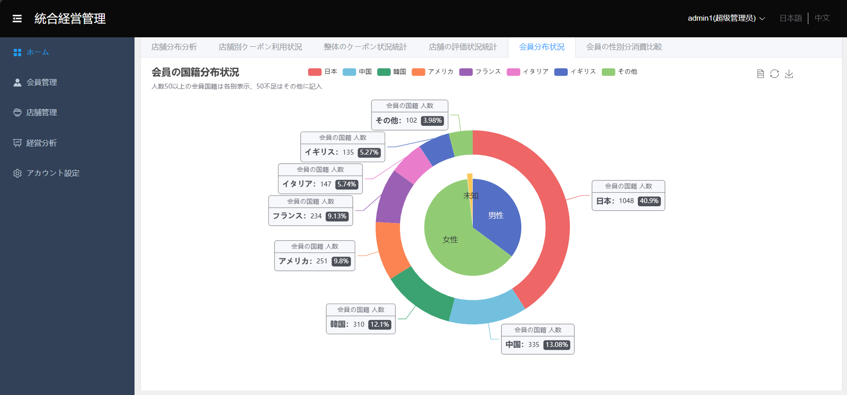

 |  | システム管理画面初期表示
 |  | 初期表示：「システム管理者名」、「ログアウト」ボタン、「ユーザ管理タブ」、「店舗管理タブ」、「経営分析タブ」、「アカウントセキュリティタブ」、「データ分析グラフ」
 |  | 機能説明：システム管理者がログインした後に表示される画面
 |  |  |  | 六つのタブと六つのグラフで構成される
 |  |  |  | システム管理者はユーザ管理、店舗管理、経営分析、及び、アカウントの管理など、一連の操作が選択できる
 |  | パラメータを渡してAPIを呼び出し

 |  | イベント一覧 |  |  | パラメータ | 遷移先
 |  | ユーザ管理タブ |  |  | ー | ユーザ管理画面が表示される
 |  | 店舗管理タブ |  |  | ー | 店舗管理画面が表示される
 |  | 経営分析タブ |  |  | ー | 経営分析画面が表示される
 |  | アカウントセキュリティタブ |  |  | ー | アカウントセキュリティ画面が表示される
 |  | グラフ上でのカーソル移動 |  |  | グラフデータ | データは画面上に表示される、画面の遷移はしない
 |  | 「ログアウト」ボタン |  |  | ー | システム管理ログイン画面

 |  | 機能ID：M10201
 | 店舗分布状況
 |  |  | 店舗種類別分布
 |  |  | 地区别店舗分布：東京都、埼玉県、神奈川県、千葉県
 |  |  | 地区别店舗分布：東京都、埼玉県、神奈川県、千葉県

 |  | 機能ID：M10202
 | 店舗別クーポン利用状況
 |  |  | 使用済み数量
 |  |  | 受領済み数量
 |  |  | 店舗の名称

 |  | 機能ID：M10203
 | 店舗の評価状況統計
 |  |  | 人気熱Top10と人気熱Top10店舗種類分布
 |  |  | 人気冷Top10と最抵評価Top10店舗種類分布

 |  | 機能ID：M10204
 | 会員分布状況
 |  |  | 会員の国籍分布状況（数50以上の会員国籍は各别表示、50不足はその他に記入）
 |  |  | 会員の性別分布状況（男性、女性、不明・未知）

 |  | 機能ID：M10205
 |  | 初期表示：ホームの画面の左侧サイドバーが表示される
 |  | 機能説明：左側サイドバーの全部タブを表示する、そしてタブ画面に遷移できる
 |  | 表示項目：ホーム、店舗管理、会員管理、経営分析、アカウント設定
 |  | 権限：システム管理者権限と店舗管理者権限

 |  | 機能ID：M10206
 |  | 初期表示：ホームの画面のヘッダーが表示される
 |  | 機能説明：ログインユーザー名と権限名を表示する、言語変換をする
 |  | 表示項目：ログインユーザー名、権限、日本語と中国語の選択クリック
 |  | 権限：システム管理者権限と店舗管理者権限

 |  | 機能ID：M10207
 |  | 初期表示：日本語と中国語の選択リンクが表示される
 |  | 機能説明：日本語と中国語で言語変換する
 |  | 表示項目：日本語、中国語
 |  | 権限：システム管理者権限と店舗管理者権限

機能別_会員管理
処理機能名：会員管理

画面イメージ：

操作リストをクリックする

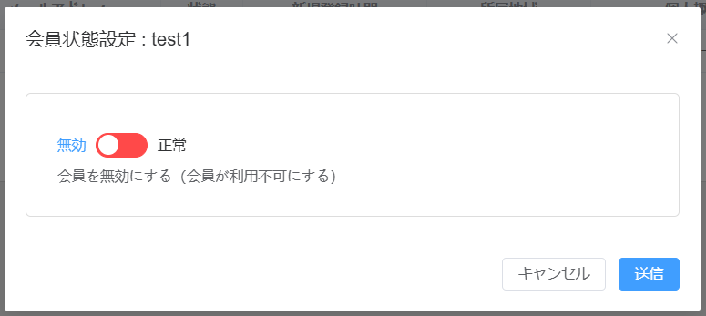
 | 会員情報設定

 | クーポン履歴

 | ロコミ一覧
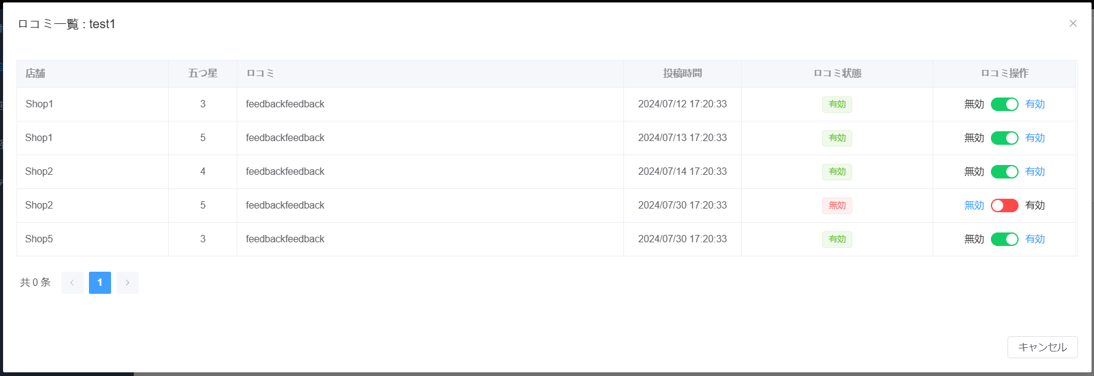

 |  | 会員管理画面初期表示
 |  | 初期表示：「検索条件」プルダウン、「検索用キーワード」テキストボックス、「検索」ボタン、「全件表示」ボタン、「無効会員表示」ボタン
 |  | 機能説明：システム管理者はログインして、会員管理タブをクリックする時、会員管理画面が表示される
 |  |  | システム管理者は会員の検索、権限付与状況の変更、クーポン使用履歴、口コミに対しての操作など、様々なユ会員情報の管理を行うことができる
 |  | パラメータを渡してAPIを呼び出し

 |  | イベント一覧 |  |  |  | パラメータ |  |  |  | 遷移先
 |  | 「検索」ボタン |  |  |  | 検索キーワード、検索条件内容 |  |  |  | 検索結果一覧が表示される、画面の遷移はしない
 |  | 「全件表示」ボタン |  |  |  | ー |  |  |  | 全会員の情報一覧が表示される、画面の遷移はしない
 |  | 「無効会員を表示」ボタン |  |  |  | 会員ID |  |  |  | 会員権限ステータスによりフィルタをかけた結果が表示される 権限なしの会員情報だけを表示する、画面の遷移はしない

 |  | 正常パターン：検索条件を入力して、検索ボタンをクリックすると、検索結果一覧が表示される
 |  |  | 検索条件キーワードプルダウン選択肢：ニックネーム、メールアドレス、住所、趣味
 |  |  | 全件の場合は全件表示される
 |  |  | １ページに１０件表示され、１０件を超えた場合は、改ページ機能を付ける

 |  | 機能ID：M10301
 |  | 初期表示：「全会員情報」リスト、「会員情報設定」ボタン、「クーポン履歴」ボタン、「口コミ一覧」ボタン
 |  | 機能説明：システム管理者が登録される全会員情報を一覧で表示する、特定な会員情報を更新することができる
 |  |  | 全件表示ボタンをクリックすると、登録される全会員の情報一覧が表示される
 |  | パラメータを渡してAPIを呼び出し

 |  | イベント一覧 |  |  |  | パラメータ |  |  |  | 遷移先
 |  | 「全件表示」ボタン |  |  |  | ー |  |  |  | 全会員の情報一覧が表示される、画面の遷移はしない
 |  | 「会員情報設定」ボタン |  |  |  | 会員ID |  |  |  | 当該会員情報設定という子画面が表示される（機能ID：M10303）
 |  | 「クーポン履歴」ボタン |  |  |  | 会員ID |  |  |  | 当該会員のクーポン履歴一覧という子画面が表示される（機能ID：M10304）
 |  | 「口コミ一覧」ボタン |  |  |  | 会員ID |  |  |  | 当該会員の口コミ一覧という子画面が表示される（機能ID：M10305）
 |  | 「ページ切替」ボタン |  |  |  | ー |  |  |  | 当該ページを閉じる

 |  | 機能ID：M10302
 |  | 初期表示：「検索結果」一覧、「会員情報設定」ボタン、「クーポン履歴」ボタン、「口コミ一覧」ボタン
 |  | 機能説明：システム管理者は特定な会員情報を一覧で表示する、会員情報を更新することができる
 |  | パラメータを渡してAPIを呼び出し

 |  | イベント一覧 |  |  |  | パラメータ |  |  |  | 遷移先
 |  | 「検索」ボタン |  |  |  | 検索キーワード、検索条件内容 |  |  |  | 検索結果一覧が表示される、画面の遷移はしない
 |  | 「無効会員を表示」ボタン |  |  |  | 会員ID |  |  |  | 会員権限ステータスによりフィルタをかけた結果が表示される 権限なしの会員情報のみ表示する、画面の遷移はしない

 |  | 「会員情報設定」ボタン |  |  |  | 会員ID |  |  |  | 当該会員情報設定という子画面が表示される（機能ID：M10303）
 |  | 「クーポン履歴」ボタン |  |  |  | 会員ID |  |  |  | 当該会員のクーポン履歴一覧という子画面が表示される（機能ID：M10304）
 |  | 「口コミ一覧」ボタン |  |  |  | 会員ID |  |  |  | 当該会員の口コミ一覧という子画面が表示される（機能ID：M10305）
 |  | 「ページ切替」ボタン |  |  |  | ー |  |  |  | 当該ページを閉じる

 |  | 正常パターン：検索条件を入力して、検索ボタンをクリックすると、検索結果一覧が表示される
 |  |  | 検索条件は必須入力とする
 |  |  | 検索条件キーワードのデフォルト値はニックネーム
 |  |  | １ページに１０件表示され、１０件を超えた場合は、改ページ機能を付ける

 |  | 機能ID：M10303
 |  | 初期表示：「会員権限を無効にする」チェックボックス、「OK」ボタン、「キャンセル」ボタン、×ボタン
 |  | 機能説明：システム管理者は特定な会員に権限を付与する、既に付与された権限を無効にすることができる
 |  | パラメータを渡してAPIを呼び出し

 |  | イベント一覧 |  |  |  | パラメータ |  |  |  | 遷移先
 |  | 「OK」ボタン |  |  |  | 会員ID |  |  |  | 会員権限ステータスを更新して会員管理画面に戻る
 |  | 「×」ボタン |  |  |  | ー |  |  |  | 会員権限ステータスを更新せずに会員管理画面に戻る
 |  | 「キャンセル」ボタン |  |  |  | ー |  |  |  | 会員権限ステータスを更新せずに会員管理画面に戻る

 |  | 機能ID：M10304
 |  | 初期表示：「会員所持クーポン履歴」一覧、「ページ」ボタン、「×」ボタン
 |  | 機能説明：システム管理者は特定な会員のクーポン利用履歴一覧を閲覧することができる

 |  | クーポン履歴一覧表示項目：

 |  | 店舗クーポンID |  | 会員クーポンID | クーポン名 |  | 店舗 | 取込時間 | ステータス

 |  | ステータス中身：“取込済未使用”、“取込済期限切れ”和“取込済使用済”

 |  | イベント一覧 |  |  |  | パラメータ |  |  |  | 遷移先
 |  | 「ページ切替」ボタン |  |  |  | ー |  |  |  | 当該ページが表示される
 |  | 「×」ボタン |  |  |  | ー |  |  |  | 会員管理画面に戻る

 |  | 機能ID：M10305
 |  | 初期表示：「会員口コミ」一覧、「口コミ非表示」ボタン、ページボタン、×ボタン
 |  | 機能説明：システム管理者は特定な会員の口コミ一覧の閲覧、および管理することができる

 |  | 口コミ履歴一覧表示項目：

 |  | 店舗 |  | 総合評価 | 口コミ内容 |  | 投稿時間 | 口コミステータス | 操作

 |  | イベント一覧 |  |  |  | パラメータ |  |  |  | 遷移先
 |  | 「口コミ非表示」ボタン |  |  |  | 会員ID、口コミID |  |  |  | 当該口コミを非表示にする、そして、会員管理ホームページに戻る（機能ID：M10305）
 |  | 「×」ボタン |  |  |  | ー |  |  |  | 更新せずに会員管理画面に戻る
 |  | 「ページ切替」ボタン |  |  |  | ー |  |  |  | 当該ページが開かれる

 |  | 機能ID：M10306

 |  | 機能説明：システム管理者は特定な会員の口コミを非表示することができる

 |  | 操作：会員管理ホームページ→口コミ一覧→口コミを非表示

 |  | イベント一覧 |  |  |  | パラメータ |  |  |  | 遷移先
 |  | 「口コミ非表示」ボタン |  |  |  | 会員ID、口コミID |  |  |  | 当該口コミを非表示にする、そして、会員管理ホームページに戻る（機能ID：M10305）

機能別_店舗管理
処理機能名：店舗管理

画面イメージ：

操作リストをクリックする

新規店舗
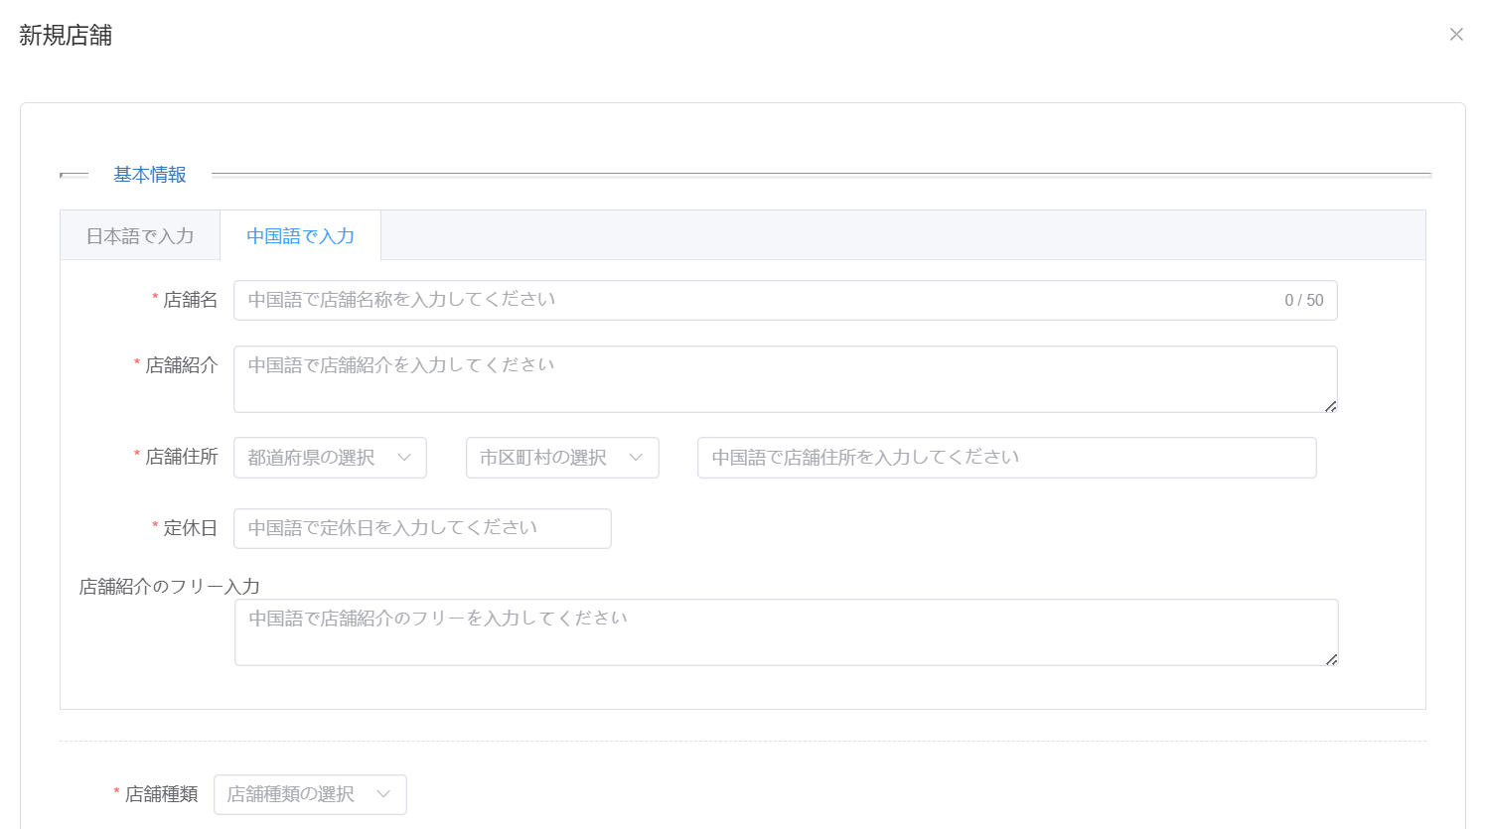

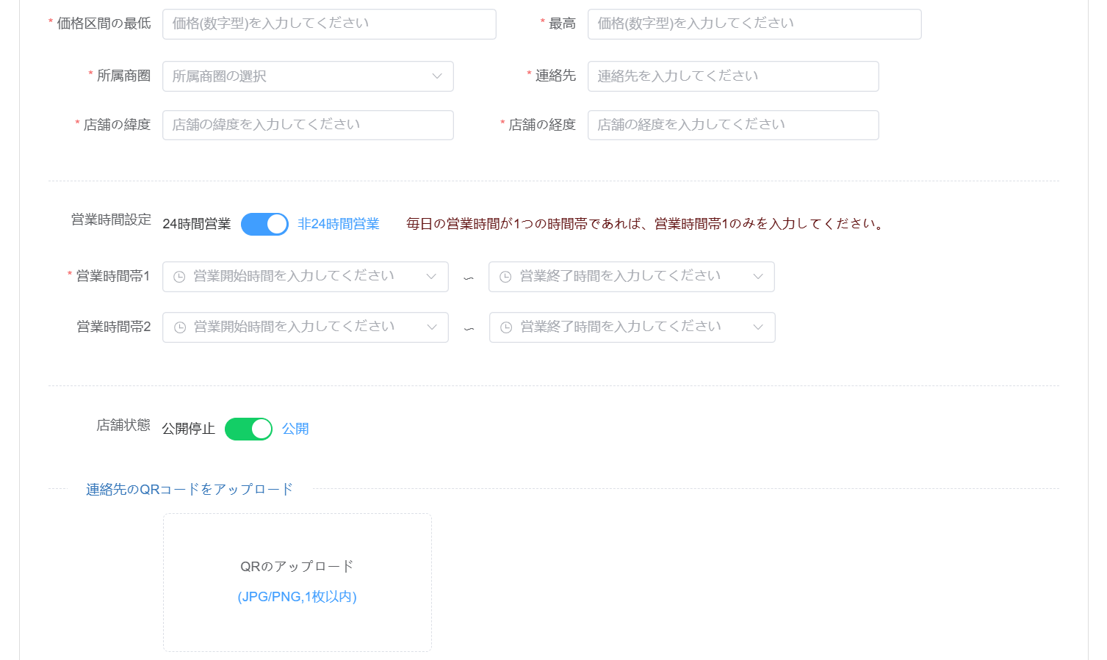

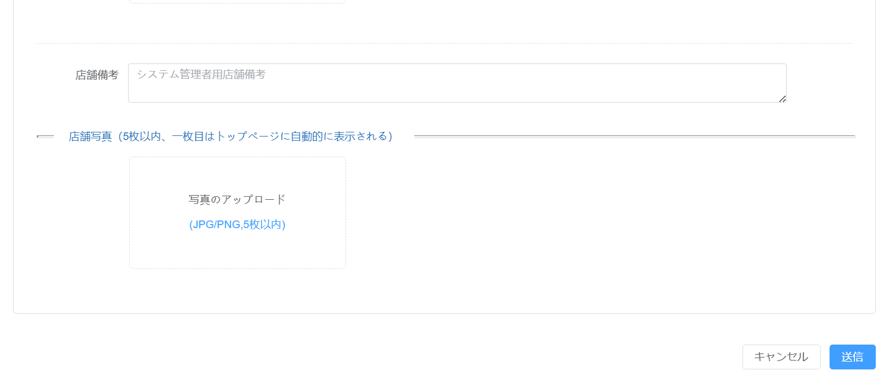

店舗情報設定
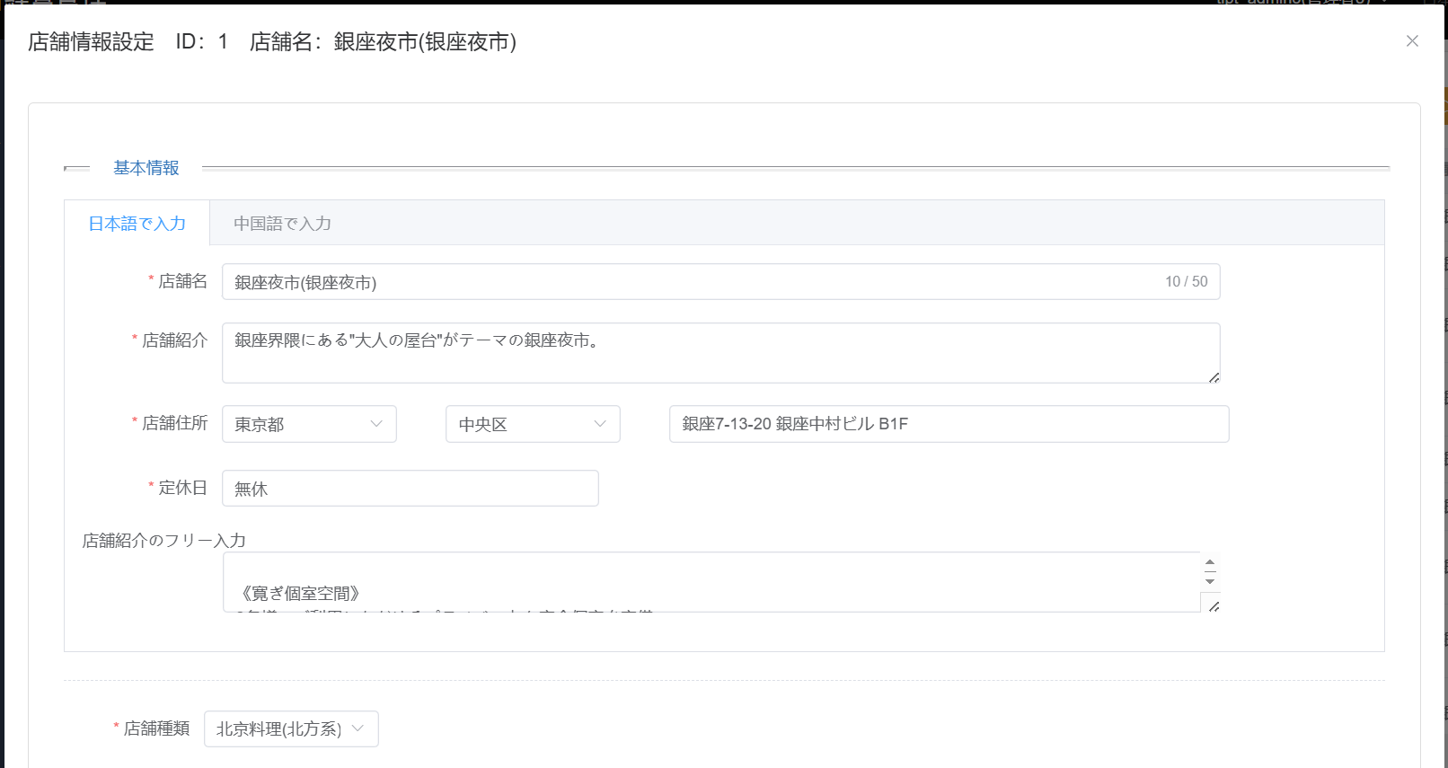

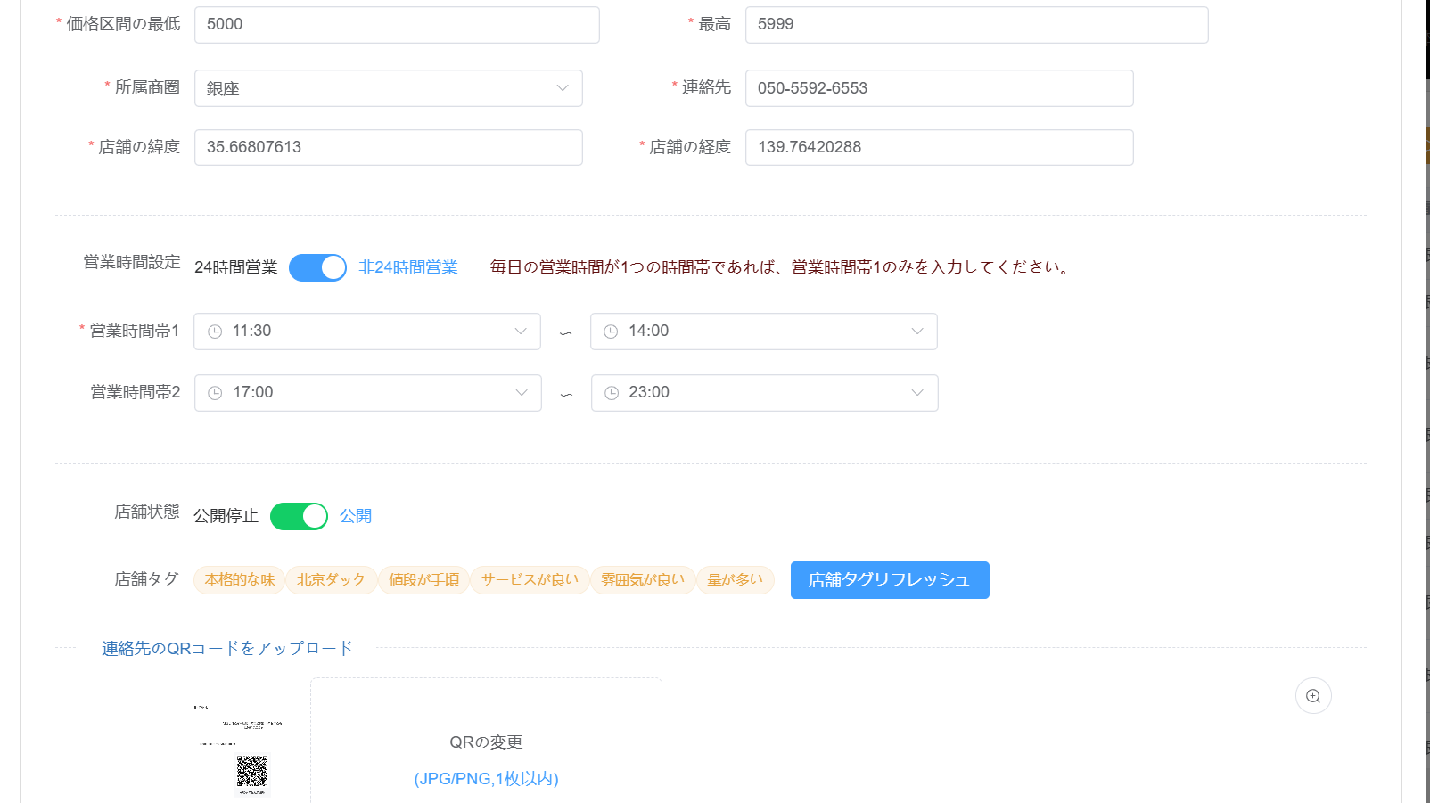

クーポンの管理
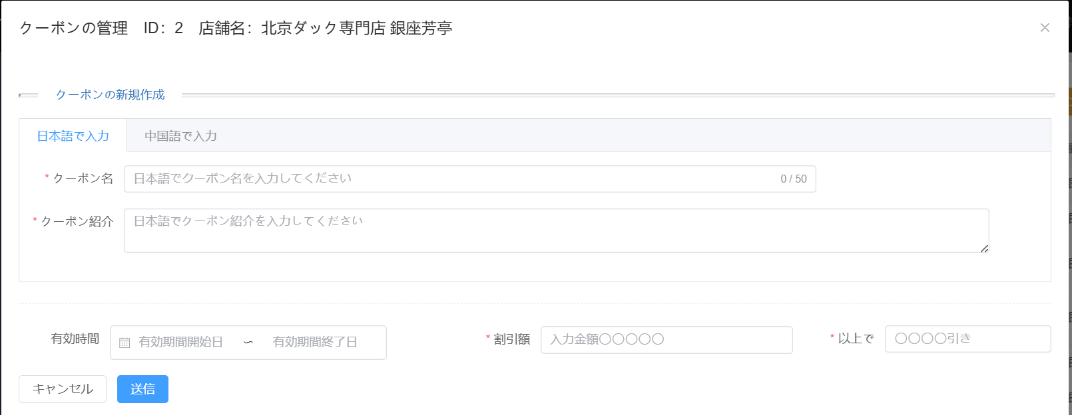

店舗ロコミ
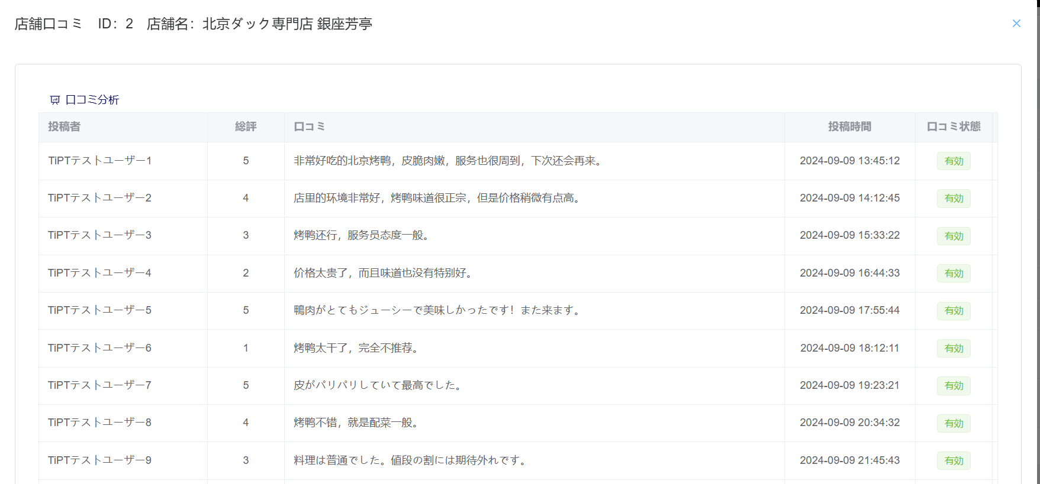

店舗料理メニュー管理
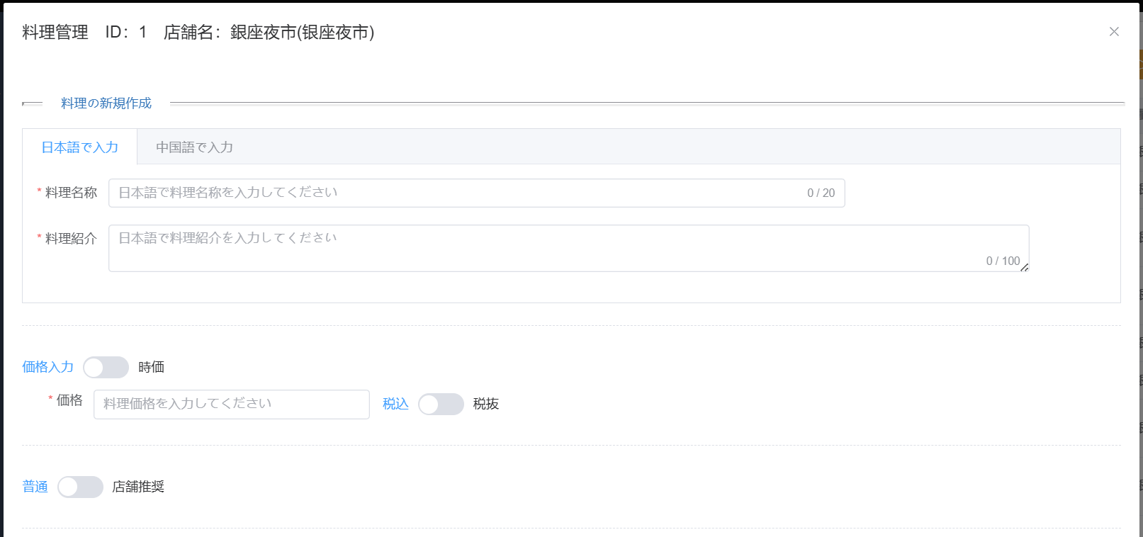

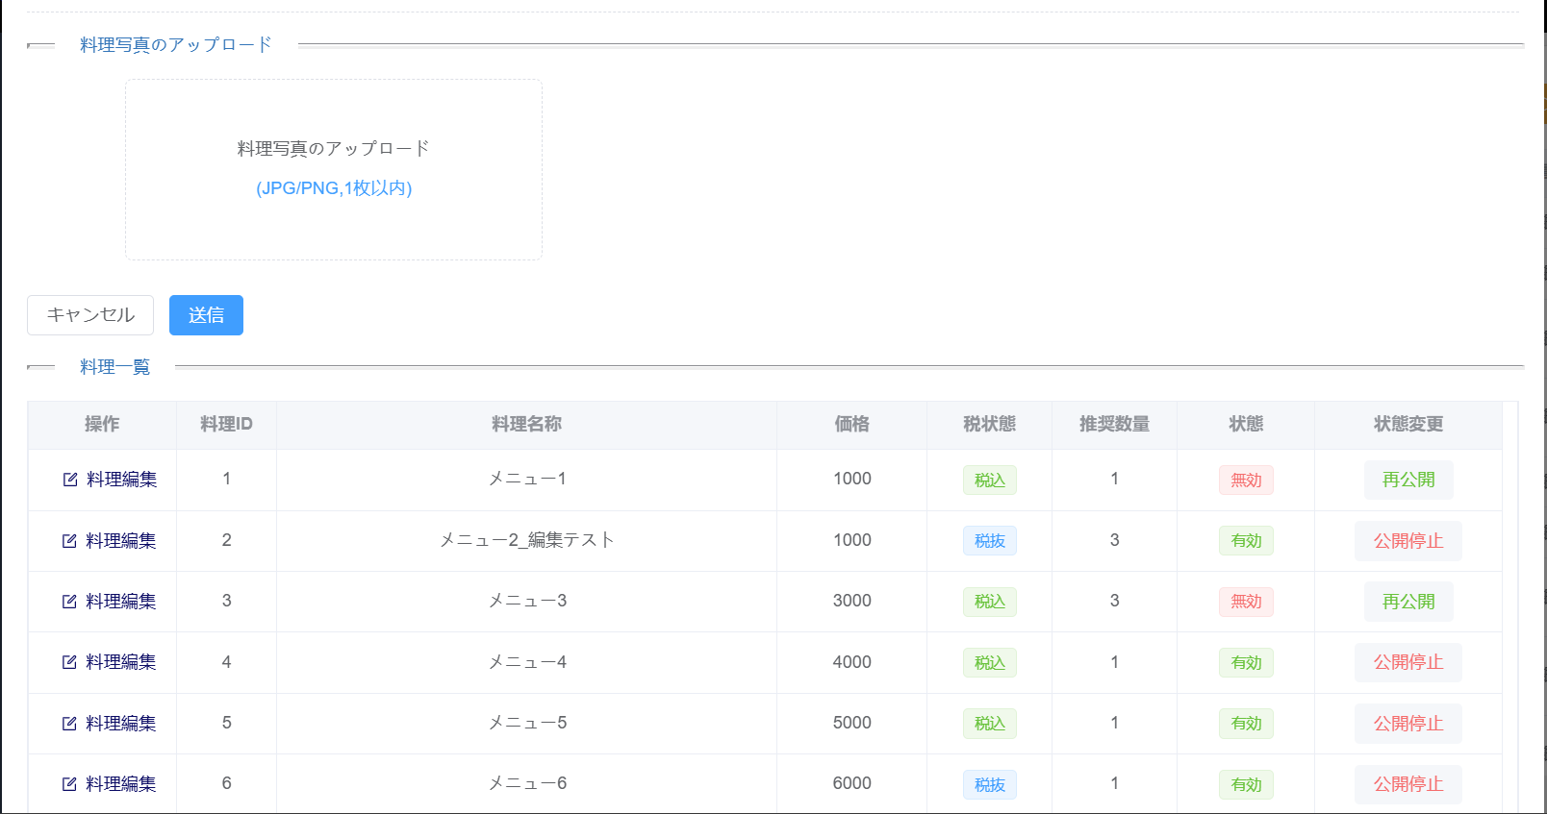

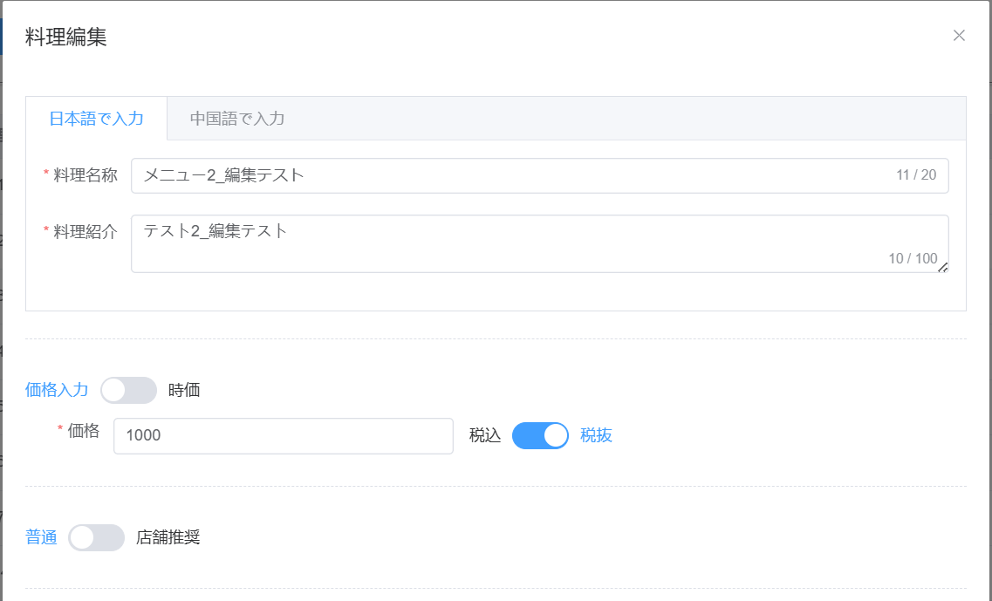

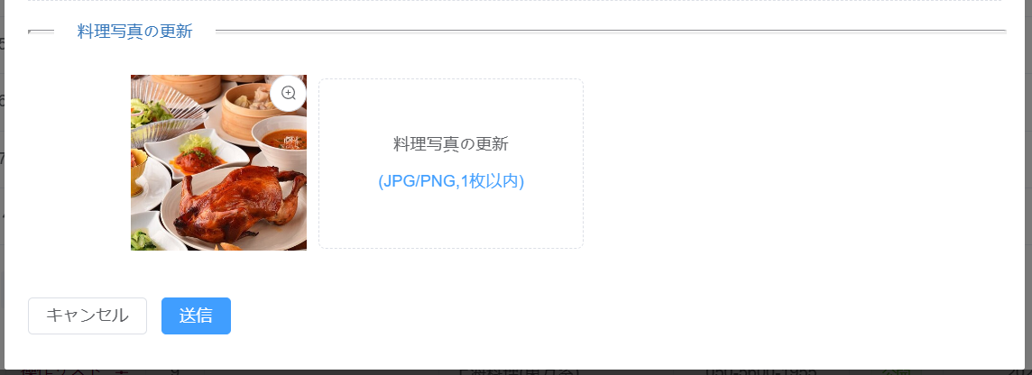

 | 店舗管理画面初期表示
 | 初期表示：「検索条件」プルダウン、「検索用キーワード」テキストボックス、「検索」ボタン、「全件表示」ボタン、「無効店舗表示」ボタン、「新規店舗」ボタン、「商圈メンテナンス」ボタン
 | 機能説明：システム管理者がログインして表示される初期画面
 |  | 店舗管理者の場合、所属店舗のみが表示される、そして、所属店舗情報の編集、クーポンの管理、ロコミの閲覧などが管理できる
 |  | システム管理者は会員の検索、権限付与、クーポン使用履歴、口コミに対しての操作など、様々な会員情報の管理を行うことができる

 | パラメータを渡してAPIを呼び出し

 | イベント一覧 |  |  | パラメータ | 遷移先
 | 「検索」ボタン |  |  | 検索キーワード、検索条件内容 | 検索結果一覧が表示される、画面の遷移はしない
 | 「全件表示」ボタン |  |  | ー | 全店舗の情報一覧が表示される、画面の遷移はしない
 | 「無効店舗を表示」ボタン |  |  | ー | 店舗権限ステータスによりフィルタをかけた結果が表示される
 | 「新規店舗」ボタン |  |  | ー | 新規店舗画面へ遷移する
 | 「商圈メンテナンス」ボタン |  |  | ー | 商圈メンテナンス画面へ遷移する
 | 「店舗情報設定」ボタン |  |  | ー | 店舗情報設定画面へ遷移する
 | 「クーポン管理」ボタン |  |  | ー | クーポン管理画面へ遷移する
 | 「店舗ロコミ」ボタン |  |  | ー | 店舗ロコミ画面へ遷移する

 | 正常パターン：検索条件を入力して、検索ボタンをクリックすると、検索結果一覧が表示される
 |  |  | 検索条件キーワードプルダウン選択肢：ニックネーム、メールアドレス、住所、趣味
 |  |  | 全件の場合は全件表示される
 |  |  | １ページに１０件表示され、１０件を超えた場合は、改ページ機能を付ける

 | 機能ID：M10401
 | 初期表示：全部店舗が表示される
 | 機能説明：システム管理者が登録されている全店舗情報を一覧で表示する
 | 操作：全件表示ボタンをクリックすると、登録されてる全店舗の情報一覧が表示される
 | 表示項目：店舗ID、店舗名、連絡先、状態、新規登録時間、所属商圈、住所、操作
 | 権限：システム管理者は全店舗に対してが閲覧することができる。店舗管理者は自店舗のみが操作できる

 | パラメータを渡してAPIを呼び出し

 | 機能ID：M10402
 | 初期表示：検索条件に基づいて、該当店舗が表示される
 | 機能説明：検索条件に基づいて、登録されている全店舗が表示される
 | 操作：検索条件を選択して、キーワードを入力して、店舗検索ボタンをクリックすると、検索条件に基づいて、該当店舗一覧が表示される
 | 表示項目：店舗ID、店舗名、連絡先、状態、新規登録時間、所属商圈、住所、操作
 | 権限：システム管理者は検索条件に基づいて、条件に合った店舗を閲覧することができる。店舗管理者は店舗を検索することができない

 | パラメータを渡してAPIを呼び出し

 | 機能ID：M10403
 | 初期表示：店舗新規の画面が表示される
 | 機能説明：店舗の新規登録を行う、店舗情報を入力して、店舗を新規作成する
 | 操作：項目を入力して、送信ボタンをクリックして、店舗が新規作成される
 | 入力項目：店舗名称（日本語と中国語）、店舗紹介（日本語と中国語）、店舗住所（日本語と中国語）、定休日（日本語と中国語）、店舗紹介のフリー入力（日本語と中国語）、
 |  | 連絡先、状態、所属商圈、営業時間、24H営業フラグ、店舗連絡用QRコード、店舗写真
 | 権限：システム管理者のみ店舗を新規作成することができる

 | パラメータを渡してAPIを呼び出し

 | 機能ID：M10404
 | 初期表示：店舗情報編集画面が表示される
 | 機能説明：店舗情報を変更したい店舗を選択して、当該店舗の情報を変更して、保存する
 | 操作：当該店舗の情報を入力して、送信ボタンをクリックして、店舗情報が更新される
 | 編集項目：店舗名称（日本語と中国語）、店舗紹介（日本語と中国語）、店舗住所（日本語と中国語）、定休日（日本語と中国語）、店舗紹介のフリー入力（日本語と中国語）、
 |  | 連絡先、状態、所属商圈、営業時間、24H営業フラグ、店舗連絡用QRコード、店舗写真
 | 権限：システム管理者は全店舗に対して店舗情報を変更することができる。店舗管理者は自店舗情報のみを変更できる

 | パラメータを渡してAPIを呼び出し

 | 機能ID：M10405
 | 初期表示：クーポン管理の画面が表示される
 | 機能説明：当該店舗の全クーポンを一覧に表示する
 | 表示項目：クーポン名、割引額、有効期間、現在の状態、操作
 | 権限：システム管理者は全店舗のクーポンに対して閲覧することができる。店舗管理者は自店舗のみ閲覧できる

 | パラメータを渡してAPIを呼び出し

 | 機能ID：M10406
 | 初期表示：クーポン管理の画面が表示される
 | 機能説明：当該店舗のクーポンを新規作成する
 | 操作：クーポンの情報を入力して、送信ボタンをクリックして、クーポンが新規作成される
 | 入力項目：クーポン名（日本語と中国語）、クーポン紹介（日本語と中国語）、割引額、有効期間
 | 権限：システム管理者は全店舗のクーポンを新規作成できる。店舗管理者は自店舗のクーポンのみ新規作成できる

 | パラメータを渡してAPIを呼び出し

 | 機能ID：M10407
 | 初期表示：クーポン管理の画面が表示される
 | 機能説明：当該店舗の作成したクーポンを非公開にする
 | 操作：クーポンを選択して、期限切れや戻るなどを操作して、クーポンの状態を変更する
 | 変更項目：クーポン状態
 | 権限：システム管理者は全店舗のクーポンを廃止できる。店舗管理者は自店舗のクーポンのみ操作できる

 | パラメータを渡してAPIを呼び出し

 | 機能ID：M10408
 | 初期表示：店舗ロコミの画面が表示される
 | 機能説明：当該店舗の全ロコミを一覧に表示する
 | 表示項目：店舗、五つ星、ロコミ、投稿時間、ロコミ状態、ロコミ操作
 | 権限：システム管理者は全店舗のロコミを閲覧できる。店舗管理者は自店舗のみ

 | パラメータを渡してAPIを呼び出し

 | 機能ID：M10409
 | 初期表示：店舗ロコミの画面が表示される
 | 機能説明：当該店舗のロコミを非表示にする
 | 操作：ロコミを選択して、非表示や戻るボタンをクリックして、状態を変更する
 | 変更項目：ロコミ状態
 | 権限：システム管理者は全店舗のロコミを非表示にできる。店舗管理者は自店舗のロコミのみ

 | パラメータを渡してAPIを呼び出し

 | 機能ID：M10410
 | 初期表示：店舗新規と店舗情報編集の画面が表示される
 | 機能説明：全商圏リストを表示する
 | 操作：店舗新規と店舗編集の画面にある所属商圈のチェックボックスをクリックして、全商圏リストを表示する
 | 権限：システム管理者は店舗新規作成することができる。店舗管理者は自店舗情報編集のみ

 | パラメータを渡してAPIを呼び出し

 | 機能ID：M10411
 | 初期表示：商圈メンテナンスの画面が表示される
 | 機能説明：商圏を新規に登録し、商圏店舗情報を入力する
 | 操作：商圈メンテナンスボタンをクリックして、商圈を新規作成する
 | 入力項目：商圈名（日本語と中国語）、商圈備考、商圈座標1(北東方位)、商圈座標2(南西方位)
 | 権限：システム管理者は商圈を新規作成できる。店舗管理者には商圈新規作成の権限が無い

 | パラメータを渡してAPIを呼び出し

 | 機能ID：M10412
 | 初期表示：商圈メンテナンスの画面が表示される
 | 機能説明：商圏を非表示にする
 | 操作：商圈を選択して、非表示や戻るボタンをクリックして、商圏状態を変更する
 | 変更項目：商圈状態
 | 権限：システム管理者は商圈状態を変更できる。店舗管理者には商圈状態の権限が無い

 | パラメータを渡してAPIを呼び出し

 | 機能ID：M10413
 | 初期表示：店舗新規と店舗情報編集の画面が表示される
 | 機能説明：都道府県/区市町村の情報を表示する
 | 操作：店舗新規と店舗編集の画面にある店舗住所の都道府県/区市町村のチェックボックスをクリックして、都道府県/区市町村ののリストを表示する
 | 権限：システム管理者は店舗新規作成することができる。店舗管理者は自店舗情報編集のみ

 | パラメータを渡してAPIを呼び出し

 | 機能ID：M10414
 | 初期表示：店舗別料理メニュー一覧の画面が表示される
 | 機能説明：店舗別の発表した料理メニュー一覧の画面が表示される
 | 表示項目：操作、料理ID、料理名称（日本語と中国語）、料理紹介（日本語と中国語）、価格、税状態、推奨状態、状態、状態変更
 | 権限：システム管理者、店舗の管理者

 | パラメータを渡してAPIを呼び出し

 | 機能ID：M10415
 | 初期表示：店舗別料理新規画面
 | 機能説明：店舗の料理情報の新規登録を行う、料理情報を入力して、料理を新規作成する
 | 操作：料理情報の情報を入力して、送信ボタンをクリックして、料理が新規作成される
 | 権限：システム管理者、店舗の管理者

 | パラメータを渡してAPIを呼び出し

 | 機能ID：M10416
 | 初期表示：店舗別料理を編集する場合に店舗別料理詳細の取得
 | 機能説明：店舗別料理を編集する場合に該当料理料理詳細の取得して、該当項目に表示される
 | 操作：料理編集を送信ボタンをクリックして、料理の詳細情報が取得されて、料理編集画面の該当項目に表示される
 | 権限：システム管理者、店舗の管理者

 | パラメータを渡してAPIを呼び出し

 | 機能ID：M10417
 | 初期表示：店舗別料理メニュー編集の画面が表示される
 | 機能説明：店舗別の発表した料理の画面が表示される
 | 表示項目：操作、料理ID、料理名称（日本語と中国語）、料理紹介（日本語と中国語）、価格、税状態、推奨状態、状態、状態変更
 | 権限：システム管理者、店舗の管理者

 | パラメータを渡してAPIを呼び出し

 | 機能ID：M10418
 | 初期表示：店舗別料理メニュー一覧画面の再公開ボタンあるいは公開停止ボタン（※備考）が表示される
 | 機能説明：店舗別料理状態変更
 | 操作：料理を選択して、公開停止ボタンあるいは公開停止ボタン（※備考）をクリックして、料理の状態を変更する
 | 権限：システム管理者、店舗の管理者

 | パラメータを渡してAPIを呼び出し
 | ※備考：料理の状態は有効である場合、状態変更は公開停止である。料理の状態は無効である場合、状態変更は再公開である。

機能別_経営分析
処理機能名：アカウント設定

画面イメージ：
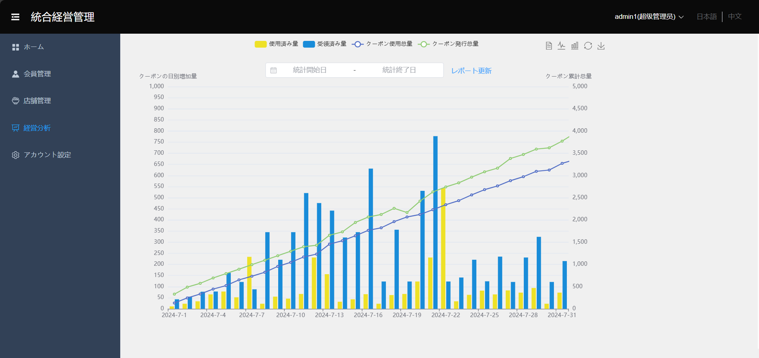

 |  | 機能ID：M10501
 | システム管理者向けて経営分析
 |  | 選択した期間内の日別使用済み量と受領済み量の統計
 |  | 選択した期間内のクーポン使用总量とクーポン発行总量の統計

 |  | 機能ID：M20301
 | 店舗の管理者向けて経営分析
 |  | 該当店舗の選択した期間内の日別使用済み量と受領済み量の統計
 |  | 該当店舗の選択した期間内のクーポン使用总量とクーポン発行总量の統計

